Planilha1
Teste de Mesa: Inicio

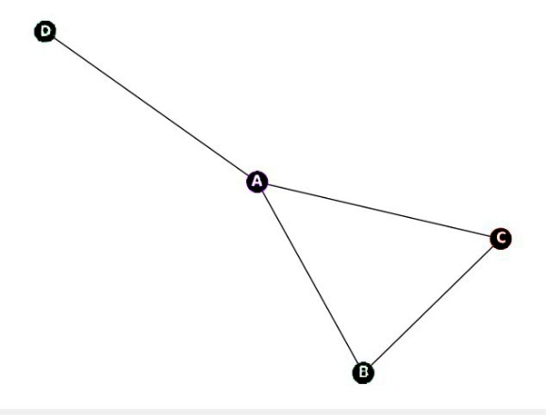

vertices[vizinho] |  |  |  | self.cores[vertice] = cor_disponivel
A | B | C | D | A
B | A | C |  | B
C | A | B |  | C
D | A |  |  | D

Planilha2
Teste de Mesa: Etapa2

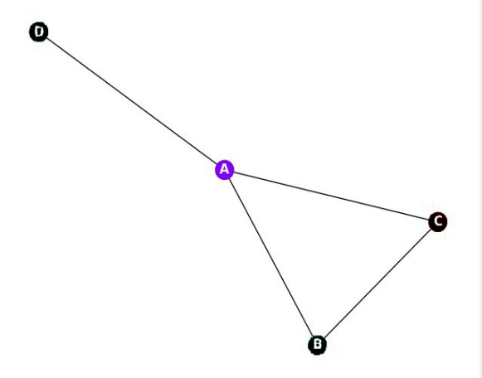

vertices[vizinho] |  |  |  | self.cores[vertice] = cor_disponivel
A | B | C | D | A | 1
B | A | C |  | B
C | A | B |  | C
D | A |  |  | D

Planilha3
Teste de Mesa: Etapa3

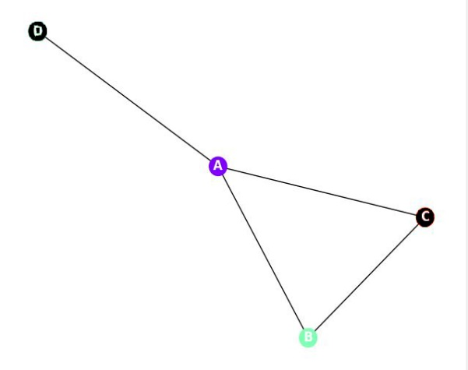

vertices[vizinho] |  |  |  | self.cores[vertice] = cor_disponivel
A | B | C | D | A | 1
B | A | C |  | B | 2
C | A | B |  | C
D | A |  |  | D

Planilha4
Teste de Mesa: Etapa4

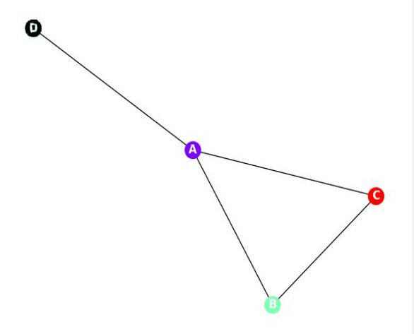

vertices[vizinho] |  |  |  | self.cores[vertice] = cor_disponivel
A | B | C | D | A | 1
B | A | C |  | B | 2
C | A | B |  | C | 3
D | A |  |  | D

Planilha Final
Teste de Mesa: Final
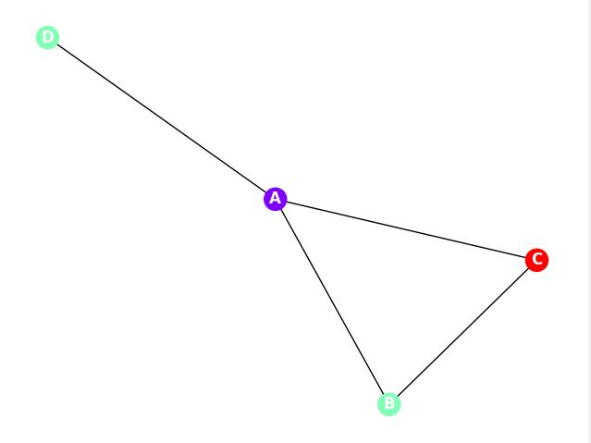

vertices[vizinho] |  |  |  | self.cores[vertice] = cor_disponivel
A | B | C | D | A | 1
B | A | C |  | B | 2
C | A | B |  | C | 3
D | A |  |  | D | 2

